Estadísticas
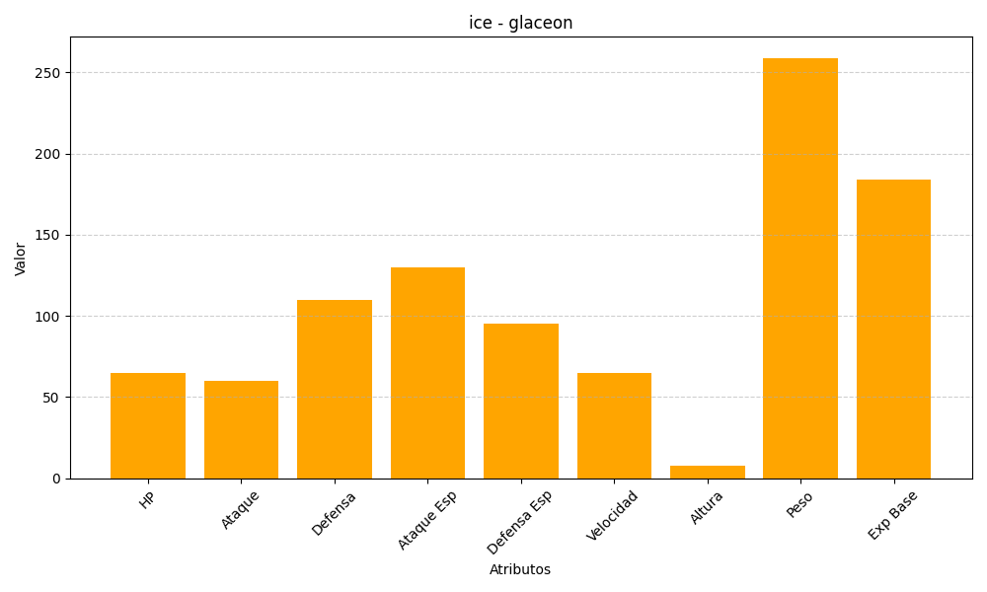
ID | Nombre | Tipo | HP | Ataque | Defensa | Ataque Especial | Defensa Especial | Velocidad | Altura | Peso | Experiencia Base
471 | glaceon | ice | 65 | 60 | 110 | 130 | 95 | 65 | 8 | 259 | 184

